상품제안서
레빗 메탈브릭 3.0 USB | 상품코드: S37330

 |  |  |  |  |  |  | 02-713-8555 | www.synergygift.co.kr
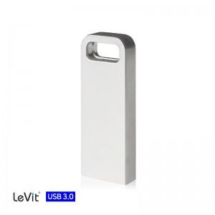

【상세/제작정보】

【인쇄/포장옵션】 | 레이저 / 포장지포장

【공급단가】 | 수량 | 50~ | 100~ | 500~ | 1,000~ | 3,000~
*VAT별도 | 16GB | 8,390원 | 7,930원 | 7,550원 | 7,350원 | 7,220원
 | 32GB | 10,160원 | 9,610원 | 9,140원 | 8,910원 | 8,750원
 | 64GB | 14,890원 | 14,080원 | 13,400원 | 13,050원 | 12,820원
 | 128GB | 30,250원 | 28,620원 | 27,220원 | 26,530원 | 26,060원

【상품 URL】 | https://www.synergygift.co.kr:443/src/goods_detail.php?gdno=37330

